相關CORREL
廣告費與銷售量之關係
月份 | 廣告費(萬) | 銷售量(萬) | •CORREL(範圍1,範圍2)
1 | 250 | 2,600 | •計算兩組數字範圍之相關係數，兩組數字範圍之資料點必須相同
2 | 300 | 2,950 | •所謂相關是指兩變項（X、Y）間相互發生之關聯
3 | 200 | 1,850 | •要瞭解相關，通常有二種方式
4 | 180 | 1,650 | •繪製資料散佈圖（即Excel之XY圖）
5 | 150 | 1,500 | •計算相關係數（表示相關程度強弱、相關方向異同之量數）
6 | 200 | 2,400
7 | 240 | 2,800
8 | 300 | 2,960
9 | 190 | 2,400
10 | 150 | 1,600
11 | 120 | 1,500
12 | 220 | 2,350

 | 相關係數 | 0.923

汽車
汽車之鈑金，省油與價格之滿意度 |  |  |  |  |  |  | •收集到有關汽車鈑金、省油與價格之滿意度資料
(5-很滿意，1-很不滿意) |  |  |  |  |  |  | •『增益集』之『分析工具』進行計算其相關係數表：
鈑金 | 省油 | 價格 |  | 鈑金 | 省油 | 價格 | •執行「資料/資料分析…」
4 | 3 | 2 | 鈑金 | 1 |  |  | •選「相關係數」，續按［確定］鈕
5 | 2 | 1 | 省油 | -0.93897132674 | 1 |  | •於『輸入範圍』處，設定兩組資料之範圍（本例為A3:C17）
4 | 3 | 3 | 價格 | -0.91482985146 | 0.83489537676 | 1 | •將『分組方式』安排為「逐欄(C)」
3 | 4 | 3

3 | 3 | 4
4 | 3 | 3
1 | 5 | 5
4 | 3 | 3
3 | 3 | 4 |  | 欄 1 | 欄 2 | 欄 3
4 | 3 | 3 | 欄 1 | 1
5 | 2 | 2 | 欄 2 | -0.93897132674 | 1
3 | 4 | 3 | 欄 3 | -0.91482985146 | 0.83489537676 | 1
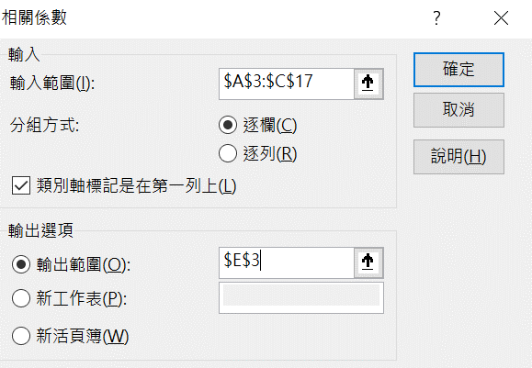
2 | 5 | 5
1 | 5 | 5

直線迴歸
中古車齡與價格之關係圖
車齡 | 價格(萬)
1 | 56.0
2 | 48.5
3 | 42.0
4 | 37.6
5 | 32.5
6 | 28.7
7 | 22.2
8 | 18.5
9 | 15.0
10 | 12.5

6.5 | 26.54

廣告費與銷售量
廣告費與銷售量關係圖
月份 | 廣告費(萬) | 銷售量(萬)
1 | 250 | 2,600
2 | 300 | 2,950
3 | 200 | 1,850
4 | 180 | 1,650
5 | 150 | 1,500
6 | 200 | 2,400
7 | 240 | 2,800
8 | 300 | 2,960
9 | 190 | 2,400
10 | 150 | 1,600
11 | 120 | 1,500
12 | 220 | 2,350

 | 400 | 3973.71

殘差與判定係數
中古車齡與價格之關係圖
車齡 | 價格(萬) | 預測值 | 殘差 | 殘差2 | (Yi-Y均數)2
1 | 56.0 | 52.99 | -3.01 | 9.05 | 607.62
2 | 48.5 | 48.18 | -0.32 | 0.10 | 294.12
3 | 42.0 | 43.37 | 1.37 | 1.88 | 113.42
4 | 37.6 | 38.56 | 0.96 | 0.93 | 39.06
5 | 32.5 | 33.75 | 1.25 | 1.57 | 1.32
6 | 28.7 | 28.95 | 0.25 | 0.06 | 7.02
7 | 22.2 | 24.14 | 1.94 | 3.75 | 83.72
8 | 18.5 | 19.33 | 0.83 | 0.68 | 165.12
9 | 15.0 | 14.52 | -0.48 | 0.23 | 267.32
10 | 12.5 | 9.71 | -2.79 | 7.79 | 355.32
 |  |  | 總和 | 26.06 | 1934.07

 | 判定係數（R2） |  | 0.9865

殘差與判定係數-練習
中古車齡與價格之關係圖
車齡 | 價格(萬) | 預測值 | 殘差 | 殘差2 | (Yi-Y均數)2
1 | 56.0 | 52.99
2 | 48.5 | 48.18
3 | 42.0 | 43.37
4 | 37.6 | 38.56
5 | 32.5 | 33.75
6 | 28.7 | 28.95
7 | 22.2 | 24.14
8 | 18.5 | 19.33
9 | 15.0 | 14.52
10 | 12.5 | 9.71

 | 判定係數（R2）

年齡與所得－線性
年齡與每月所得之關係
年齡 | 每月所得 | 預測值
15 | 6,000 | 1647
20 | 10,000 | 12571
25 | 15,000 | 21668
30 | 26,000 | 28938
35 | 35,000 | 34381
40 | 42,000 | 37997
45 | 50,500 | 39786
50 | 40,500 | 39748
55 | 37,650 | 37883
60 | 30,500 | 34191
65 | 25,000 | 28672
70 | 15,800 | 21326
75 | 10,200 | 12153
80 | 8,000 | 1153

48 |  | 39982.44

年齡與所得－線性練習
年齡與每月所得之關係
年齡 | 每月所得 | 預測值
15 | 6,000 | 1647
20 | 10,000 | 12571
25 | 15,000 | 21668
30 | 26,000 | 28938
35 | 35,000 | 34381
40 | 42,000 | 37997
45 | 50,500 | 39786
50 | 40,500 | 39748
55 | 37,650 | 37883
60 | 30,500 | 34191
65 | 25,000 | 28672
70 | 15,800 | 21326
75 | 10,200 | 12153
80 | 8,000 | 1153

48 |  | 39982.44

年齡與所得－非線性
年齡與每月所得之關係
年齡 | 每月所得 | 預測值
15 | 6,000 | 1647
20 | 10,000 | 12571
25 | 15,000 | 21668
30 | 26,000 | 28938
35 | 35,000 | 34381
40 | 42,000 | 37997
45 | 50,500 | 39786
50 | 40,500 | 39748
55 | 37,650 | 37883
60 | 30,500 | 34191
65 | 25,000 | 28672
70 | 15,800 | 21326
75 | 10,200 | 12153
80 | 8,000 | 1153

48 |  | 39982.44

年齡與所得－非線性--練習
年齡與每月所得之關係
年齡 | 每月所得 | 預測值
15 | 6,000 | 1647
20 | 10,000 | 12571
25 | 15,000 | 21668
30 | 26,000 | 28938
35 | 35,000 | 34381
40 | 42,000 | 37997
45 | 50,500 | 39786
50 | 40,500 | 39748
55 | 37,650 | 37883
60 | 30,500 | 34191
65 | 25,000 | 28672
70 | 15,800 | 21326
75 | 10,200 | 12153
80 | 8,000 | 1153

48 |  | 39982.44

年齡與所得－二次式迴歸
年齡與每月所得關係圖
年齡 | 每月所得 | 預測值
15 | 6,000 | 1647
20 | 10,000 | 12571
25 | 15,000 | 21668
30 | 26,000 | 28938
35 | 35,000 | 34381
40 | 42,000 | 37997
45 | 50,500 | 39786
50 | 40,500 | 39748
55 | 37,650 | 37883
60 | 30,500 | 34191
65 | 25,000 | 28672
70 | 15,800 | 21326
75 | 10,200 | 12153
80 | 8,000 | 1153

48 |  | 39982

樹木直徑與高度－線性
直徑與高度之關係
直徑(吋) | 高度(呎)
0.9 | 17
1.2 | 25
2.9 | 32
3.0 | 35
3.3 | 46
4.0 | 58
6.5 | 69
9.6 | 75
12.4 | 72
16.2 | 78
27.2 | 85

樹木直徑與高度－對數
直徑與高度之關係
直徑(吋) | 高度(呎)
0.9 | 17
1.2 | 25
2.9 | 32
3.0 | 35
3.3 | 46
4.0 | 58
6.5 | 69
9.6 | 75
12.4 | 72
16.2 | 78
27.2 | 85

廣告與銷售量
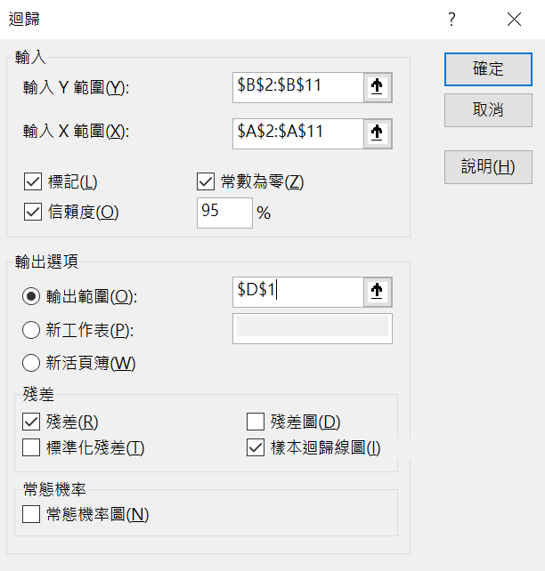

廣告費(萬) | 銷售量(萬) | 摘要輸出
250 | 2,600
300 | 2,950 | 迴歸統計
200 | 1,850 | R 的倍數 | 0.99653346952
150 | 1,500 | R 平方 | 0.99307895587
200 | 2,400 | 調整的 R 平方 | 0.88196784476
240 | 2,800 | 標準誤 | 203.45722361
300 | 2,960 | 觀察值個數 | 10
150 | 1,600
120 | 1,500 | ANOVA
220 | 2,350 |  | 自由度 | SS | MS | F | 顯著值
 |  | 迴歸 | 1 | 53456546.423 | 53456546.423 | 1291.3818256 | 3.9386121888E-10
 |  | 殘差 | 9 | 372553.57655 | 41394.841839
 |  | 總和 | 10 | 53829100

 |  |  | 係數 | 標準誤 | t 統計 | P-值 | 下限 95% | 上限 95% | 下限 95.0% | 上限 95.0%
 |  | 截距 | 0 | #N/A | #N/A | #N/A | #N/A | #N/A | #N/A | #N/A
 |  | 廣告費(萬) | 10.467308875 | 0.29127801395 | 35.935801446 | 4.952051246E-11 | 9.8083922292 | 11.12622552 | 9.8083922292 | 11.12622552

 |  | 殘差輸出

 |  | 觀察值 | 預測為 銷售量(萬) | 殘差 | 標準化殘差
 |  | 1 | 2616.8272187 | -16.827218692 | -0.08718022198
 |  | 2 | 3140.1926624 | -190.19266243 | -0.98537012164
 |  | 3 | 2093.461775 | -243.46177495 | -1.2613523347
 |  | 4 | 1570.0963312 | -70.096331215 | -0.36316243505
 |  | 5 | 2093.461775 | 306.53822505 | 1.5881454323
 |  | 6 | 2512.1541299 | 287.84587006 | 1.4913021163
 |  | 7 | 3140.1926624 | -180.19266243 | -0.93356107133
 |  | 8 | 1570.0963312 | 29.903668785 | 0.15492806805
 |  | 9 | 1256.077065 | 243.92293503 | 1.2637415613
 |  | 10 | 2302.8079524 | 47.192047551 | 0.24449751658

LINEST1
銷售量與廣告費之關係
X | Y
廣告費(萬) | 銷售量(萬)
250 | 2,600
300 | 2,950
200 | 1,850
180 | 1,650
150 | 1,500
200 | 2,400
240 | 2,800
300 | 2,960
190 | 2,400
150 | 1,600
120 | 1,500
220 | 2,350

係數(b) → | 9.1846298032 | 299.868791 | ← 常數(a)
標準誤(b) → | 1.2151275452 | 261.65244868 | ← 標準誤(a)
判定係數(r2) → | 0.85103978737 | 229.1624455 | ← 對y 估計值的標準誤差
F 統計值 → | 57.132020177 | 10 | ← F檢定之自由度
迴歸平方 → | 3000312.4024 | 525154.26429 | ← 殘差平方

LINEST1-練習
銷售量與廣告費之關係
X | Y
廣告費(萬) | 銷售量(萬)
250 | 2,600
300 | 2,950
200 | 1,850
180 | 1,650
150 | 1,500
200 | 2,400
240 | 2,800
300 | 2,960
190 | 2,400
150 | 1,600
120 | 1,500
220 | 2,350

LINEST2
每月所得與年齡之關係
年齡平方 | 年齡 | 每月所得
225 | 15 | 6,000
400 | 20 | 10,000
625 | 25 | 15,000
900 | 30 | 26,000
1225 | 35 | 35,000
1600 | 40 | 42,000
2025 | 45 | 50,500
2500 | 50 | 40,500
3025 | 55 | 37,650
3600 | 60 | 30,500
4225 | 65 | 25,000
4900 | 70 | 15,800
5625 | 75 | 10,200
6400 | 80 | 8,000

 |  | 係數2(b2) | 係數1(b1) | 常數(a)
 |  | 3463.7458791 | -36.539835165 | -42087.046703
 |  | 385.76490343 | 3.9905527913 | 8250.4136109
判定係數(r2) |  | 0.884032544 | 5383.550044 | #N/A
 |  | 41.927098859 | 11 | #N/A
 |  | 2430313599.6 | 318808721.84 | #N/A

LINEST2-練習
每月所得與年齡之關係
年齡平方 | 年齡 | 每月所得
225 | 15 | 6,000
400 | 20 | 10,000
625 | 25 | 15,000
900 | 30 | 26,000
1225 | 35 | 35,000
1600 | 40 | 42,000
2025 | 45 | 50,500
2500 | 50 | 40,500
3025 | 55 | 37,650
3600 | 60 | 30,500
4225 | 65 | 25,000
4900 | 70 | 15,800
5625 | 75 | 10,200
6400 | 80 | 8,000

 |  | 3463.7458791 | -36.539835165 | -42087.046703
 |  | 385.76490343 | 3.9905527913 | 8250.4136109
 |  | 0.884032544 | 5383.550044 | #N/A
 |  | 41.927098859 | 11 | #N/A
 |  | 2430313599.6 | 318808721.84 | #N/A

INTERCEPT
銷售量與廣告費之關係
X | Y
廣告費(萬) | 銷售量(萬)
250 | 2,600
300 | 2,950
200 | 1,850
180 | 1,650
150 | 1,500
200 | 2,400
240 | 2,800
300 | 2,960
190 | 2,400
150 | 1,600
120 | 1,500
220 | 2,350
 |  | 截距 | 299.87

INTERCEPT-練習
銷售量與廣告費之關係
X | Y
廣告費(萬) | 銷售量(萬)
250 | 2,600
300 | 2,950
200 | 1,850
180 | 1,650
150 | 1,500
200 | 2,400
240 | 2,800
300 | 2,960
190 | 2,400
150 | 1,600
120 | 1,500
220 | 2,350
 |  | 截距

SLOPE
銷售量與廣告費之關係
X | Y
廣告費(萬) | 銷售量(萬)
250 | 2,600
300 | 2,950
200 | 1,850
180 | 1,650
150 | 1,500
200 | 2,400
240 | 2,800
300 | 2,960
190 | 2,400
150 | 1,600
120 | 1,500
220 | 2,350
 |  | 截距 | 299.87
 |  | 斜率 | 9.1846

SLOPE-練習
銷售量與廣告費之關係
X | Y
廣告費(萬) | 銷售量(萬)
250 | 2,600
300 | 2,950
200 | 1,850
180 | 1,650
150 | 1,500
200 | 2,400
240 | 2,800
300 | 2,960
190 | 2,400
150 | 1,600
120 | 1,500
220 | 2,350
 |  | 截距 | 299.87
 |  | 斜率

LOGEST
指數圖
x | y | 預測值1 | 預測值2
1 | 1.8 | 2.155 | 2.155
2 | 2.7 | 2.593 | 2.593
3 | 3.7 | 3.120 | 3.120
4 | 4.0 | 3.754 | 3.754
5 | 4.9 | 4.517 | 4.518
6 | 4.8 | 5.436 | 5.436
7 | 6.6 | 6.541 | 6.542
8 | 7.2 | 7.871 | 7.872
9 | 9.1 | 9.471 | 9.472
10 | 12.2 | 11.396 | 11.399

 | 基底(m1) | 常數(b)
 | 1.2033165223 | 1.7904902334
 | 0.012518889528 | 0.077677666724
判定係數(r2) | 0.96469113122 | 0.11370846093
 | 218.57197118 | 8
 | 2.8260512378 | 0.1034369127

LOGEST-練習
指數圖
x | y | 預測值1 | 預測值2
1 | 1.8 | 0.000 | 0.000
2 | 2.7 | 0.000 | 0.000
3 | 3.7 | 0.000 | 0.000
4 | 4.0 | 0.000 | 0.000
5 | 4.9 | 0.000 | 0.000
6 | 4.8 | 0.000 | 0.000
7 | 6.6 | 0.000 | 0.000
8 | 7.2 | 0.000 | 0.000
9 | 9.1 | 0.000 | 0.000
10 | 12.2 | 0.000 | 0.000

GROWTH
指數圖
x | y | 預測值1 | 預測值2
1 | 1.8 | 2.155 | 2.155
2 | 2.7 | 2.593 | 2.593
3 | 3.7 | 3.120 | 3.120
4 | 4.0 | 3.754 | 3.754
5 | 4.9 | 4.517 | 4.518
6 | 4.8 | 5.436 | 5.436
7 | 6.6 | 6.541 | 6.542
8 | 7.2 | 7.871 | 7.872
9 | 9.1 | 9.471 | 9.472
10 | 12.2 | 11.396 | 11.399

 | 基底(m1) | 常數(b)
 | 1.2033165223 | 1.7904902334
 | 0.012518889528 | 0.077677666724
判定係數(r2) | 0.96469113122 | 0.11370846093
 | 218.57197118 | 8
 | 2.8260512378 | 0.1034369127

GROWTH-練習
指數圖
x | y | 預測值1 | 預測值2
1 | 1.8 |  | 2.155
2 | 2.7 |  | 2.593
3 | 3.7 |  | 3.120
4 | 4.0 |  | 3.754
5 | 4.9 |  | 4.518
6 | 4.8 |  | 5.436
7 | 6.6 |  | 6.542
8 | 7.2 |  | 7.872
9 | 9.1 |  | 9.472
10 | 12.2 |  | 11.399

 | 基底(m1) | 常數(b)
 | 1.2033165223 | 1.7904902334
 | 0.012518889528 | 0.077677666724
判定係數(r2) | 0.96469113122 | 0.11370846093
 | 218.57197118 | 8
 | 2.8260512378 | 0.1034369127

